Fellenius
หมายเหตุ |  |  |  |  |  | ver 2014.07.18
1) | ตารางคำนวณนี้เขียนขึ้นโดย พัลลภ วิสุทธิ์เมธานุกูล โดยมีวัตถุประสงค์ด้านวิชาการเพื่อใช้ประกอบหนังสือ คู่มือวิศวกรรมฐานราก ของผู้เขียนเดียวกัน
2) | ถึงแม้ว่าผู้เขียนจะพัฒนาตารางคำนวณขึ้นมาอย่างระมัดระวัง แต่ก็อาจจะมีความผิดพลาด รวมทั้งไม่สามารถใช้ครอบคลุมและแก้ปัญหาทุกสิ่งทุกอย่างได้
3) | ผู้เขียนตารางคำนวณไม่จำเป็นต้องรับผิดชอบความผิดพลาดในตารางคำนวณ หรือรับผิดชอบความเสียหายที่เกิดจากผู้อื่นนำไปใช้

 |  |  |  | Negative Skin Friction by Rigid-Plastic Model

Assumptions
1 | Homogeneous soil
2 | Water table is at ground surface
3 | Fully-mobilized friction and bearing

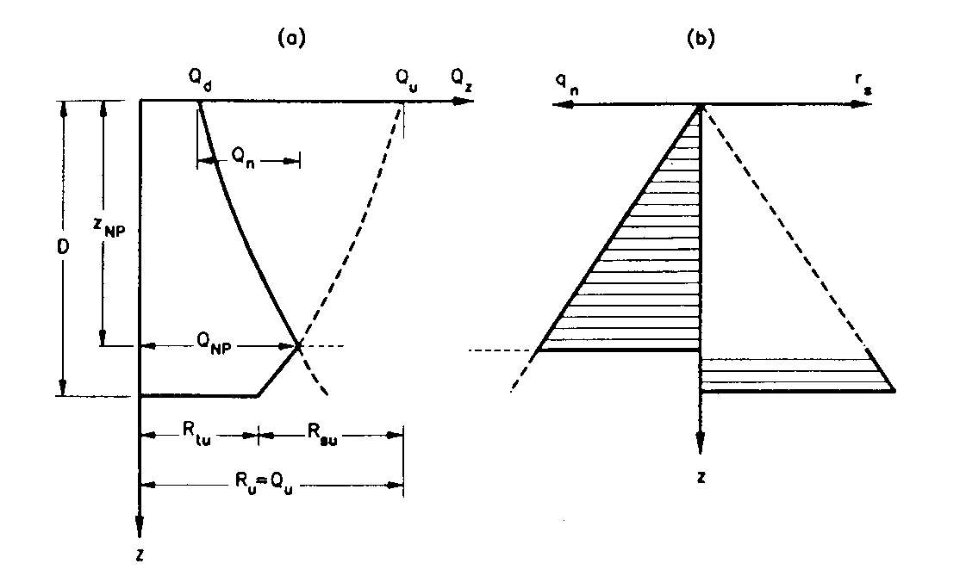
Input
g' = | 10.0 | kN/m3 | D = | 27.0 | m
b = | 0.25 |  | B = | 0.3 | m
Nq = | 100 |  | Perimeter = | 0.942 | m
 |  |  | Area = | 0.0707 | m2

Rsu = | 858.8 | kN
Rtu = | 1908.5 | kN | a = | 3.222
Ru = | 2767.3 | kN | FS = | 2.00
Qd = | 1385 | kN

Output
 | zNP = | 24.2 | m
 | QNP = | 2076.2 | kN check sectional capacity
 | Qn = | 691.2 | kN
 | Reduced FS = | 1.00

Reference: | Fellenius, B.H. (1989). "Unified design of piles and pile groups." Transportation Research Record, No.1169, p. 75-82.
Spreadsheet created on 20 April 2012, Punlop

Matyas
หมายเหตุ |  |  |  |  |  |  |  | ver 2014.07.18
1) | ตารางคำนวณนี้เขียนขึ้นโดย พัลลภ วิสุทธิ์เมธานุกูล โดยมีวัตถุประสงค์ด้านวิชาการเพื่อใช้ประกอบหนังสือ คู่มือวิศวกรรมฐานราก ของผู้เขียนเดียวกัน
2) | ถึงแม้ว่าผู้เขียนจะพัฒนาตารางคำนวณขึ้นมาอย่างระมัดระวัง แต่ก็อาจจะมีความผิดพลาด รวมทั้งไม่สามารถใช้ครอบคลุมและแก้ปัญหาทุกสิ่งทุกอย่างได้
3) | ผู้เขียนตารางคำนวณไม่จำเป็นต้องรับผิดชอบความผิดพลาดในตารางคำนวณ หรือรับผิดชอบความเสียหายที่เกิดจากผู้อื่นนำไปใช้

 |  |  |  | Negative Skin Friction by Elastoplastic Model

Assumptions
1 | Homogeneous soil |  |  |  |  | 4 | Relative displacement profile is linear
2 | Water table is at ground surface |  |  |  |  | 5 | Pile is rigid
3 | Partially-mobilized friction and bearing

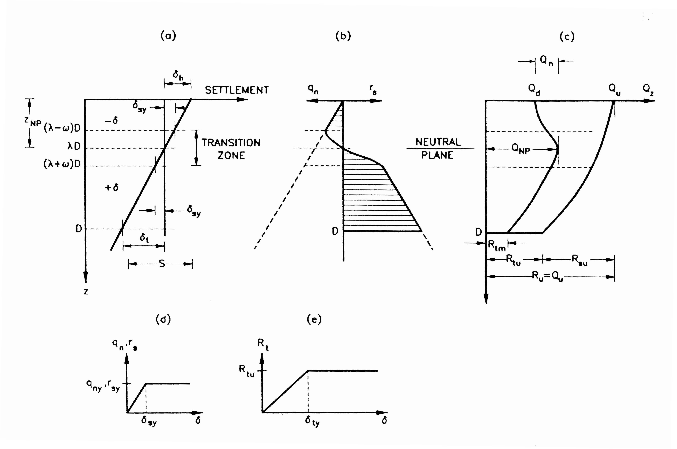
Input
g' = | 10.0 | kN/m3 | D = | 27.0 | m
b = | 0.25 |  | B = | 0.3 | m
Nq = | 100 |  | Perimeter = | 0.942 | m
 |  |  | Area = | 0.0707 | m2
Rsu = | 858.8 | kN
Rtu = | 1908.5 | kN
Ru = | 2767.3 | kN | a = | 3.222
Qd = | 1385 | kN | FS = | 2.00

S = | 10 | mm | y = | 0.1
dty = | 1 | mm | w = | 0
dsy = | 0 | mm | l = | 0.900
 |  |  | dh = | 9.00 | mm

Output
 | zNP = | 24.3 | m
 | QNP = | 2080.0 | kN check sectional capacity
 | Qn = | 695.0 | kN
 | Reduced FS = | 1.00

Reference: | Matyas, E.L. and Santamarina, J.C. (1994). "Negative skin friction and the neutral plane." CGJ, No.31, p.591-597.
Spreadsheet created on 20 April 2012, Punlop

